Фланцы
 |  | ТОВ "УКРАРМАТУРА"
 |  | Наші ціни та якість найкращі ! Перевірте !
Фланці сталеві пласкі ГОСТ 12820-80 EN1092 |  |  |  | Dn, мм | Ціна в грн з ПДВ
 |  |  |  |  | Ру-6 | Ру-10 | Ру-16 | Ру-25
 |  |  |  | 15 |  | 70.0 | 70.0 | 78.9
 |  |  |  | 20 |  | 80.0 | 80.0 | 101.7
Увага ! |  |  |  | 25 |  | 102.9 | 102.9 | 112.0
 |  |  |  | 32 |  | 139.3 | 139.3 | 165.7
Усі фланці виготовлені методом гарячого штампування / кованні/ |  |  |  | 40 | 132.4 | 146.0 | 168.0 | 216.5
 |  |  |  | 50 | 141.9 | 166.3 | 216.0 | 272.1
 |  |  |  | 65 | 161.0 | 204.8 | 270.1 | 308.6
 |  |  |  | 80 | 217.2 | 248.0 | 318.1 | 383.6
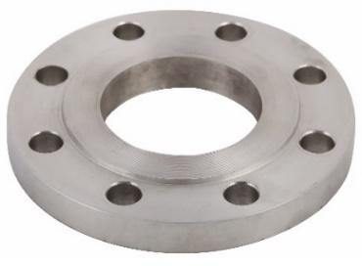
 |  |  |  | 100 | 241.7 | 302.2 | 396.1 | 578.7
 |  |  |  | 125 | 308.6 | 419.8 | 558.1 | 742.6
 |  |  |  | 150 | 380.1 | 521.7 | 659.7 | 927.0
 |  |  |  | 200 | 514.4 | 615.4 | 851.6 | 1236.7
 |  |  |  | 250 | 739.2 | 806.7 | 1209.4 | 1695.3
 |  |  |  | 300 | 886.8 | 1020.7 | 1507.3 | 2292.2
Точність виготовлення +/- 1,0 мм |  |  |  | 350 | 1085.9 | 1308.0 | 1972.9 | 3389.6
 |  |  |  | 400 | 1418.4 | 1754.6 | 2746.6 | 4784.8
на кожну партію надаємо висновок інституту ім. Патона з хімічного складу сталі |  |  |  | 500 | 1895.6 | 2287.1 | 5010.7 | 7376.0
 |  |  |  | 600 | 2773.0 | 3291.1 | 6790.3 | -
 |  |  |  | 700 | 4734.3 | 4882.8 | 8340.5 | -
 |  |  |  | 800 | 4824.4 | 6466.9 | 9154.7 | -
 |  |  |  | 900 | 6308.1 | 9881.4 | 12757.5 | -
 |  |  |  | 1000 | 7367.6 | 11192.4 | 17118.2 | -
Фланцеві заглушки (глухі) ст.20 |  |  |  | Фланці комірцеві ГОСТ 12821-80 ст.20
 | Dn, мм | Ру-10 | Ру-16 |  |  | Ру-16 | Ру-25 | Ру-40
 | 15 | - | - |  |  | 123.8 | 132.7 | 135.7
 | 20 | - | 155.5 |  |  | 136.2 | 145.9 | 145.9
 | 25 | - | 184.0 |  |  | 155.1 | 155.1 | 155.1
 | 32 | - | 233.3 |  |  | 205.8 | 242.9 | 242.9
 | 40 | - | 231.6 |  |  | 230.5 | 252.1 | 285.7
 | 50 | 204.8 | 219.4 |  |  | 256.2 | 330.7 | 330.7
 | 65 | 230.5 | 247.0 |  |  | 319.1 | 426.6 | 380.7
 | 80 | 265.8 | 303.7 |  |  | 398.2 | 474.6 | 524.6
 | 100 | 352.1 | 375.6 |  |  | 467.6 | 664.4 | 756.3
 | 125 | 493.2 | 493.2 |  |  | 659.3 | 968.5 | 972.0
 | 150 | 708.7 | 708.7 |  |  | 824.8 | 1279.8 | 1337.0
 | 200 | 911.2 | 1012.4 |  |  | 1198.7 | 1801.4 | 2500.5
 | 250 | 1317.6 | 1797.3 |  |  | 1762.0 | 2518.8 | 3914.0
 | 300 | 1822.8 | 2521.3 |  |  | 2323.4 | 3429.2 | 6007.3
 | 350 | 2557.6 | 3451.0 |  |  | 3410.8 | 6150.6 | 11652.8
 | 400 | 3545.6 | 4898.9 |  |  | 4552.9 | 7685.0 | 17682.6
 | 500 | 5347.9 | 8679.7 |  |  | 7653.5 | 10648.4 | 21919.7
 | 600 | 8253.6 | 18144.0 |  |  | 15581.1 | - | -
Ціни в грн з ПДВ | Офіс та склад : Киев, вул. Коллекторна № 3
 | Тел : (044) 281-24-34 Моб. : 094 310-10-10; 067-220-95-65
2026 | Пошта : info@ukrarmatura.com.ua Сайт : www.ukrarmatura.com.ua

Фланцы + прокладки
 |  |  | ТОВ "УКРАРМАТУРА"
 |  |  | Наші ціни та якість найкращі ! Перевірте !
Фланці плоскі з нерж. сталі AISI-304 |  |  |  |  | Фланці ізольовані для газопроводів Ру16 ст.20
Dn, мм |  |  | Ру-10 | Ру-16 |  |  | Ру-10 | Ру-16 | Ру-25
15 |  |  | 151.3 | 178.6 |  |  | 239.8 | 240.0 | 268.5
20 |  |  | 216.6 | 258.9 |  |  | 270.7 | 272.1 | 332.4
25 |  |  | 260.5 | 312.0 |  |  | 331.9 | 337.2 | 360.9
32 |  |  | 408.0 | 408.9 |  |  | 498.1 | 498.1 | 566.8
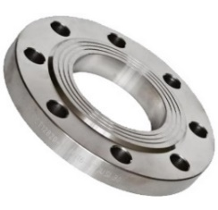
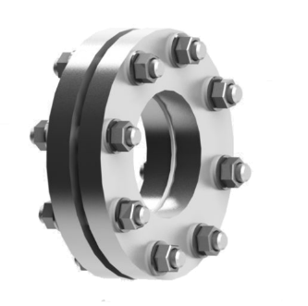
40 |  |  | 434.2 | 522.3 |  |  | 524.4 | 581.6 | 707.5
50 |  |  | 521.9 | 592.0 |  |  | 586.8 | 716.2 | 861.8
65 |  |  | 712.4 | 784.0 |  |  | 696.0 | 865.6 | 1062.9
80 |  |  | 776.6 | 851.1 |  |  | 816.4 | 1095.5 | 1266.0
100 |  |  | 962.4 | 1084.7 |  |  | 1092.9 | 1336.9 | 2040.4
125 |  |  | 1208.7 | 1596.6 |  |  | 1431.7 | 1791.4 | 2607.4
150 |  |  | 1694.6 | 1791.4 |  |  | 1940.9 | 2242.9 | 3123.0
200 |  |  | 2824.8 | 3158.7 |  |  | 2241.0 | 3082.4 | 4291.6
250 |  |  | 4104.0 | 5838.0 |  |  | 3058.2 | 4126.3 | 6171.4
300 |  |  | 5400.0 | 7135.3 |  |  | 3733.3 | 5227.4 | 8313.8
350 |  |  | - | - |  |  | 4791.8 | 6850.1 | 12087.1
400 |  |  | - | - |  |  | 6310.3 | 9679.2 | 15791.7
500 |  |  | - | - |  |  | 8098.3 | 17212.7 | 29416.3
Прокладки міжфланцеві кільцеві
Dn, мм |  |  | Ціна |  |  | Ціна |  |  | Ціна
15 | біконит ТМБГ |  | 4.46 | пароніт ПОН-Б |  | 8.03 | резина ТМКЩ |  | 5.51
20 |  |  | 5.53 |  |  | 11.61 |  |  | 8.10
25 | товщина 2 мм |  | 6.08 | товщина 2 мм |  | 12.96 | товщина 2 мм |  | 8.51
32 |  |  | 6.89 |  |  | 16.74 |  |  | 12.56
40 |  |  | 8.38 |  |  | 23.49 |  |  | 14.17
50 |  |  | 12.72 |  |  | 31.05 |  |  | 15.80
65 |  |  | 14.74 |  |  | 37.94 |  |  | 17.42
80 |  |  | 16.48 |  |  | 44.15 |  |  | 17.90
100 |  |  | 19.78 |  |  | 73.85 |  |  | 25.11
125 |  |  | 21.26 |  |  | 99.36 |  |  | 29.57
150 |  |  | 37.80 |  |  | 127.31 |  |  | 38.96
200 |  |  | 47.26 |  |  | 170.78 |  |  | 57.51
250 |  |  | 70.20 |  |  | 258.19 |  |  | 75.74
300 |  |  | 75.60 |  |  | 349.38 |  |  | 102.14
350 | товщина 3 мм |  | 118.80 | товщина 3 мм |  | 430.38 | товщина 3 мм |  | 136.89
400 |  |  | 148.50 |  |  | 491.00 |  |  | 191.65
500 |  |  | 229.50 |  |  | 565.38 |  |  | 356.40
600 |  |  | 388.80 |  |  | - |  |  | -
Ціни в грн з ПДВ |  | Офіс та склад : Киев, вул. Коллекторна № 3
 |  | Тел : (044) 281-24-34 Моб. : 094 310-10-10; 067-220-95-65
2026 |  | Пошта : info@ukrarmatura.com.ua Сайт : www.ukrarmatura.com.ua

Отводы + Заглушки
 | ТОВ "УКРАРМАТУРА"
 | Наші ціни та якість найкращі ! Перевірте !
Відведення кованні ГОСТ 17375-01 |  |  | Заглушки элліптичні ГОСТ 17379-01 ст.20
Отводы 90° | Dn, мм | Ціна |  | Dn, мм | Ціна
 | 21х2,2 | 8.82 |  | 21x2,5 | 8.21
 | 27х2,5 | 11.14 |  | 27х2,5 | 10.04
 | 33х2,5 | 13.72 |  | 33х3 | 13.13
 | 42х3 | 22.32 |  | 42х3 | 16.01
 | 48х3 | 29.15 |  | 48х3 | 16.22
 | 57x4 | 46.48 |  | 57х3,5 | 25.83
 | 57x6 | 79.61 |  | 60х3,5 | 32.40
 | 60х4 | 60.01 |  | 76х3,5 | 32.64
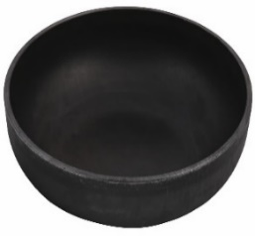
 | 60х6 | 92.59 |  | 89х3,5 | 38.61
 | 76х4 | 73.58 |  | 108х4 | 78.98
 | 76х6 | 111.45 |  | 114х4 | 93.15
 | 89х4 | 104.59 |  | 133х4 | 102.21
 | 89х6 | 169.68 |  | 139х4,5 | 125.55
 | 108x4 | 156.03 |  | 159х4,5 | 121.87
 | 108x6 | 231.47 |  | 168х4,5 | 130.71
 | 114х4 | 179.12 |  | 219х6 | 263.67
 | 114х6 | 253.52 |  | 273х6 | 375.08
 | 133х4,5 | 248.01 |  | 325х8 | 731.20
 | 133х6 | 349.05 |  | 377х8 | 1060.44
 | 139х5 | 327.92 |  | 426x10 | 1289.57
 | 159х5 | 422.53 |  | 530x10 | 1905.79
 | 159х8 | 654.00 |  | 630x10 | 3465.14
 | 168х5 | 467.54 | Відведення оцинкованні ГОСТ 17375-01
 | 219х6 | 892.58
 | 219х8 | 1239.85 |  | Dn, мм | Ціна
 | 273х6 | 1522.02 |  | 21х2,2 | 12.76
 | 273x8 | 1793.91 |  | 27х2,5 | 15.26
 | 325х8 | 2392.80 |  | 33х2,5 | 21.91
 | 325х10 | 2695.36 |  | 42х3 | 35.20
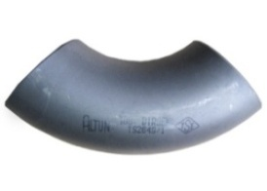
 | 377х8 | 3645.75 |  | 48х3 | 45.53
 | 426х8 | 4153.64 |  | 57x3,5 | 63.00
 | 426х10 | 5245.78 |  | 60x4 | 99.09
 | 530х8 | 7625.60 |  | 76х3,5 | 121.61
 | 530х10 | 9113.88 |  | 89х3,5 | 175.35
 | 630х10 | 12183.51 |  | 108х4 | 273.86
 | 820х10 | 24901.36 |  | 114х4 | 313.96
 | 820х12 | 28591.26 |  | 133х4 | 441.72
 | 1020х12 | 43900.96 |  | 139х4 | 559.19
 | 1020х14 | 56201.85 |  | 159х4,5 | 746.10
Ціни в грн з ПДВ | Офис и склад : Киев, ул. Коллекторная № 3
 | Тел : (044) 281-24-34 Моб. : 094 310-10-10; 067-220-95-65
2026 | Почта : info@ukrarmatura.com.ua Сайт : www.ukrarmatura.com.ua

латунная арматура
 |  |  |  | ТОВ "УКРАРМАТУРА"
 |  |  | Наші ціни та якість найкращі ! Перевірте !

Крани кульові для води, повітря (5 витків різьби)
Dn, мм |  |  | Ціна |  |  | Ціна |  | Ціна
1/2" |  |  | 64.56 |  |  | 111.20 |  | 101.57
3/4" |  |  | 86.90 |  |  | 153.06 |  | 139.49
1" |  |  | 151.46 |  |  | 269.75 |  | 235.65
1 1/4" |  |  | 266.91 |  |  | 401.54 |  | 581.51
1 1/2" |  |  | 392.92 |  |  | 501.76 |  | -
2" |  |  | 839.68 |  |  | 910.86 |  | -
Крани кульові для води, повітря (7 витків різьби)
Dn, мм |  |  | Ціна |  |  | Ціна |  | Ціна
1/2" |  |  | 111.77 |  |  | 161.44 |  | 219.94
3/4" |  |  | 166.80 |  |  | 246.38 |  | 348.05
1" |  |  | 243.86 |  |  | 382.69 |  | 606.48
1 1/4" |  |  | 411.51 |  |  | 606.48 |  | 892.95
1 1/2" |  |  | 575.77 |  |  | 934.73 |  | 1407.05
2" |  |  | 960.18 |  |  | 1304.23 |  | -
Крани кульові для газа (7 витків різьби)
Dn, мм |  |  | Ціна |  |  | Ціна |  | Ціна
1/2" |  |  | 121.56 |  |  | 121.56 |  | 121.56
3/4" |  |  | 179.63 |  |  | 179.63 |  | 178.72
1" |  |  | 283.50 |  |  | 283.50 |  | 280.32
1 1/4" |  |  | 436.36 |  |  | - |  | -
1 1/2" |  |  | 610.55 |  |  | - |  | -
2" |  |  | 1018.79 |  |  | - |  | -
Зворотній клапан з латунним штоком |  |  |  |  |  |  | Фільтр латунний
Dn, мм | ВВ |  | Ціна | ВН |  | Ціна |  | Ціна
1/2" |  |  | 64.07 |  |  | 64.07 |  | 105.46
3/4" |  |  | 81.08 |  |  | 81.08 |  | 154.05
1" |  |  | 120.77 |  |  | 120.77 |  | 233.26
1 1/4" |  |  | 191.65 |  |  | 191.65 |  | 302.44
1 1/2" |  |  | 285.77 |  |  | 285.77 |  | 479.68
2" |  |  | 421.85 |  |  | 421.85 |  | 799.47
Балансувальний клапан |  |  |  |  | Редуктор тиску 1-6 бар
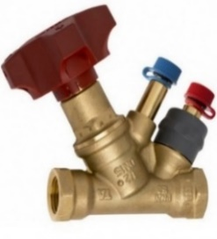
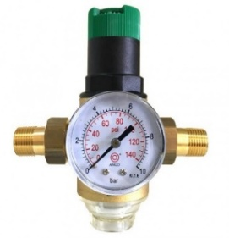
Dn, мм |  |  |  | Ціна | Dn, мм |  |  | Ціна
1/2" |  |  |  | 612.36 | 1/2" |  |  | 828.50
3/4" |  |  |  | 669.06 | 3/4" |  |  | 877.50
1" |  |  |  | 812.43 | 1" |  |  | 986.69
Ціни в грн з ПДВ |  | Офис и склад : Киев, ул. Коллекторная № 3
 |  | Тел : (044) 281-24-34 Моб. : 094 310-10-10; 067-220-95-65
2026 |  | Почта : info@ukrarmatura.com.ua Сайт : www.ukrarmatura.com.ua

Батерфляи та клапани
 |  | ТОВ "УКРАРМАТУРА"
 |  | Наші ціни та якість найкращі ! Перевірте !
Затвори дискові поворотні Батерфляй
Dn, мм | диск - чугун GG40 |  | диск - н/ж сталь AISI-304 |  | диск - н/ж сталь AISI-304
40 |  | - |  | 505.44 | для природнього газа, води | 604.80
50 |  | 547.33 |  | 545.22 |  | 610.97
65 |  | 598.24 |  | 635.08 |  | 665.28
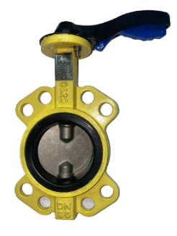
80 |  | 573.63 |  | 738.53 |  | 773.90
100 |  | 954.64 |  | 1112.54 |  | 1167.63
125 |  | 1183.76 |  | 1429.40 |  | 1493.49
150 |  | 1180.36 |  | 1711.06 |  | 2016.21
200 |  | 2316.60 |  | 3512.23 |  | 3650.55
250 |  | 2669.61 |  | 4399.62 |  | 4558.53
300 |  | 3944.16 |  | 6124.80 |  | 6347.31
350* | * Затвори з редуктором | 7395.30 | * Затвори з редуктором | 10602.90 |  | -
400* |  | 11404.80 |  | 15507.64 |  | -

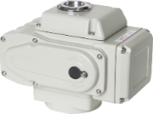
Тип привода | Dn, мм затвора | Усилие на валу N*m | Час поворота на 90°, сек | Електропривід модель EA |  | Ціна
EA-05 | 40 ÷ 65 | 50 | 30 ÷ 60 |  |  | 5365.44
EA-10 | 80 ÷ 100 | 100 | 15 ÷ 30 |  |  | 6557.76
EA-25 | 150 ÷ 200 | 250 | 15 ÷ 30 |  |  | 12474.00
EA-50 | 250÷ 300 | 500 | 15 ÷ 30 |  |  | 14084.28
EA-100 | 300/350 | 1000 | 30 ÷ 45 |  |  | 15649.20
EA-200 | 400/500 | 2000 | 20 ÷ 45 |  |  | 15584.40

 | Клапан зворотній канализаційний |  |  |  | Клапан зворотній двухстворчатий

Dn, мм |  | Ціна |  | Ціна |  | Ціна
40 | Ру16 Тmax +70°С | 877.17 | Ру16 Тmax +70°С | - | Ру16 Тmax +120°С | -
50 |  | 1,311.68 |  | 1,334.5 |  | 310.69
65 |  | 1,423.16 |  | 1,643.7 |  | 402.74
80 |  | - |  | 2,050.5 |  | 483.29
100 |  | - |  | 2,402.0 |  | 598.36
125 |  | - |  | 3,625.0 |  | 840.01
150 |  | - |  | 6,591.0 |  | 1093.16
200 |  | - |  | 10,701.8 |  | 1726.05
250 |  | - |  | 24,687.62 |  | 3,106.89
300 |  | - |  | 26,229.6 |  | 4,142.5
350 |  | - |  | - |  | 5,811.03
Ціни в грн з ПДВ |  | Офис и склад : Киев, ул. Коллекторная № 3
 |  | Тел : (044) 281-24-34 Моб. : 094 310-10-10; 067-220-95-65
2026 |  | Почта : info@ukrarmatura.com.ua Сайт : www.ukrarmatura.com.ua

Задвижки
 |  |  | ТОВ "УКРАРМАТУРА"
 |  |  | Наші ціни та якість найкращі ! Перевірте !
Засувки
Dn, мм | 30ч39р |  | Ціна з ПДВ | Dn, мм | 30ч939р | Ціна з ПДВ
50 | Шпиндель нерж. |  | 1,503.4 | 50 | Шпиндель нерж. | 4,410.2
65 | Ру16 Тmax +90°С |  | 1,617.1 | 65 | Ру16 Тmax +90°С | 4,752.0
80 |  |  | 1,945.6 | 80 |  | 5,110.0
100 |  |  | 2,173.0 | 100 |  | 5,647.1
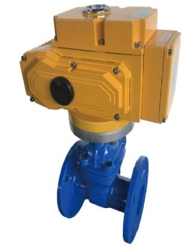
125 |  |  | 3,098.6 | 125 |  | 6,688.6
150 |  |  | 3,572.8 | 150 |  | 8,023.1
200 |  |  | 5,707.9 | 200 |  | 11,343.0
250 |  |  | 9,416.2 | 250 |  | 13,584.7
300 |  |  | 13,581.1 | 300 |  | 22539.5
350 |  |  | 22,601.5 | 350 |  | -
400 |  |  | 25,873.6 | 400 |  | -
500 |  |  | 49,991.1 | 500 |  | -
600 |  |  | 71,720.8 | 600 |  | -
Dn, мм | 30с41нж |  | Ціна з ПДВ | Dn, мм | 30с941нж | Ціна з ПДВ
50 | кл. герм. "А" |  | 2227.5 | 50 | Шпиндель нерж. | 3,295.1
80 | Шпиндель нерж. |  | 3220.4 | 80 | Ру16 Тmax +425°С | 5,034.2
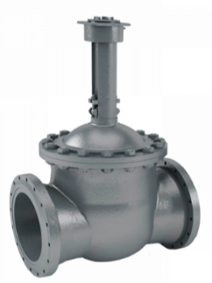
100 | Ру16 Тmax +425°С |  | 4071.2 | 100 |  | 5,674.9
150 |  |  | 7461.7 | 150 |  | 9,793.7
200 |  |  | 10693.3 | 200 |  | 15,102.4
250 |  |  | 18098.1 | 250 |  | 23,797.8
300 |  |  | 22684.4 | 300 |  | 33,408.5
400 |  |  | 60490.6 | 400 |  | 71,057.8
500 |  |  | 96940.4 | 500 |  | 134,854.2
Dn, мм | 30с64нж |  | Ціна з ПДВ | Dn, мм | 30с964нж | Ціна з ПДВ
50 | Ру25 Тmax +425°С |  | 2,336.7 | 50 | Ру25 Тmax +425°С | -
80 | Шпиндель нерж. |  | 4,089.7 | 80 | Шпиндель нерж. | -
100 |  |  | 5,258.1 | 100 |  | -
150 |  |  | 10,516.1 | 150 |  | -
200 |  |  | 16,358.8 | 200 |  | -
250 |  |  | 21,482.9 | 250 |  | -
300 |  |  | 28,274.4 | 300 |  | -
Электропривід для засувок
Тип |  |  | Ціна з ПДВ | Тип |  | Ціна з ПДВ
НА-04 |  |  | 15600.00 | НБ-12 |  | 17000.00
НА-05 |  |  | 15600.00 | НВ-06 |  | 18000.00
НБ-10 |  |  | 17000.00 | НВ-10 |  | 20400.00
Ціни в грн з ПДВ |  | Офис и склад : Киев, ул. Коллекторная № 3
 |  | Тел : (044) 281-24-34 Моб. : 094 310-10-10; 067-220-95-65
2026 |  | Почта : info@ukrarmatura.com.ua Сайт : www.ukrarmatura.com.ua

Вентили
 |  |  |  | ТОВ "УКРАРМАТУРА"
 |  |  | Наші ціни та якість найкращі ! Перевірте !
Вентилі
Dn, мм | 15Б3р |  | Ціна |  | Dn, мм | Вентиль нерж. | Ціна
15 | Ру16 Тmax +70°С |  | 168.48 |  | 15 | Ру16 Тmax +150°С | 466.31
20 |  |  | 182.16 |  | 20 |  | 528.19
25 |  |  | 327.60 |  | 25 |  | 832.07
32 |  |  | 594.36 |  | 32 |  | 917.15
40 |  |  | 867.24 |  | 40 |  | 1463.02
50 |  |  | 1271.40 |  | 50 |  | 1911.65
Dn, мм | 15кч18 (33)п |  | Ціна |  | Dn, мм | 15с65нж | Ціна
15 | Ру16 Тmax +225°С |  | 120.43 |  | 15 | Ру16 Тmax +425°С | 1019.64
20 |  |  | 124.25 |  | 20 | н/ж шпиндель | 1088.29
25 |  |  | 177.78 |  | 25 |  | 1217.47
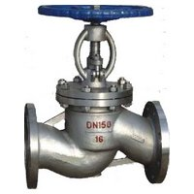
32 |  |  | 247.55 |  | 32 |  | 1825.60
40 |  |  | 346.13 |  | 40 |  | 1964.84
50 |  |  | 586.86 |  | 50 |  | 2646.00
Dn, мм | 15кч19п |  | Ціна |  | 65 |  | 3155.04
25 | Ру16 Тmax +225°С |  | 308.91 |  | 80 |  | 4169.37
32 |  |  | 482.11 |  | 100 |  | 5370.37
40 |  |  | 615.47 |  | Dn, мм | 15с18нж | Ціна
50 |  |  | 843.27 |  | 15 | Ру25 Тmax +425°С | 854.28
Dn, мм | 15кч14бр |  | Ціна |  | 20 | н/ж шпиндель | 1015.74
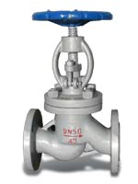
50 | Ру16 Тmax +225°С |  | 1509.40 |  | 25 |  | 1065.29
65 |  |  | 2154.53 |  | 32 |  | 1761.22
80 |  |  | 2813.88 |  | 40 |  | 1964.84
100 |  |  | 3547.93 |  | 50 |  | 2324.62
125 |  |  | 5268.37 |  | 65 |  | 3054.05
150 |  |  | 7638.44 |  | 80 |  | 4441.46
200 |  |  | 14133.61 |  | 100 |  | 5787.62
Dn, мм | 15кч16нж |  | Ціна |  | Dn, мм | 15с22нж | Ціна
32 | Ру25 Тmax +225°С |  | 1336.50 |  | 15 | Ру40 Тmax +425°С | 939.71
40 |  |  | 1573.36 |  | 20 | н/ж шпиндель | 1080.97
50 |  |  | 1879.27 |  | 25 |  | 1281.91
65 |  |  | 2575.73 |  | 32 |  | 1922.13
80 |  |  | 3605.40 |  | 40 |  | 2567.78
 |  |  |  |  | 50 |  | 3259.38
 |  |  |  |  | 65 |  | 4839.50
 |  |  |  |  | 80 |  | 6663.38
 |  |  |  |  | 100 |  | 7694.62

Ціни в грн з ПДВ |  | Офис и склад : Киев, ул. Коллекторная № 3
 |  | Тел : (044) 281-24-34 Моб. : 094 310-10-10; 067-220-95-65
2026 |  | Почта : info@ukrarmatura.com.ua Сайт : www.ukrarmatura.com.ua

Вибровставки
 |  |  |  | ТОВ "УКРАРМАТУРА"
 |  |  | Наші ціни та якість найкращі ! Перевірте !

Антивибрационные вставки (вибровставки) |  |  |  | Изоляция из вспененного полиэтилена
Dn, мм | резьбовые EPDM / NBR |  | Цена EPDM / NBR | Диаметр внутр. мм | толщина, мм
25 |  |  | 488.11 |  | 10 | 15 | 20 | 25 | 30
32 |  |  | 535.24 | 18 | 24.98 | 38.67 | 73.01
40 |  |  | 731.54 | 22 | 31.53 | 45.21 | 78.96 | 135.74 | 167.65
50 | Угловое смещение 45° |  | 914.11 | 28 | 35.10 | 48.78 | 90.31 | 150.34 | 190.36
65 |  |  | 1564.92 | 35 | 38.67 | 64.84 | 113.03 | 180.63 | 224.43
50 | фланцевые EPDM / NBR |  | 636.17 | 42 | 41.05 | 75.55 | 120.06 | 191.44 | 237.95
65 |  |  | 876.51 | 48 | 45.21 | 82.74 | 133.04 | 226.05 | 285.54
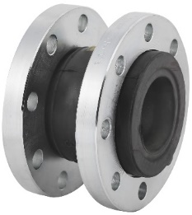
80 |  |  | 1003.74 | 52 | 55.32 | 92.48 | 137.90 | 241.20 | 309.34
100 |  |  | 1145.11 | 54 | 65.44 | 95.18 | 149.26 | 263.37 | 333.13
125 |  |  | 1706.44 | 60 | 72.58 | 99.51 | 155.75 | 293.65 | 345.03
150 |  |  | 2005.82 | 65 | 75.55 | 108.16 | 163.86 | 301.23 | 378.56
200 |  |  | 3098.54 | 70 | 82.69 | 121.36 | 169.81 |  | -
250 |  |  | 4608.73 | 76 | 95.18 | 151.42 | 214.70 | 504.57 | 654.37
300 | Угловое смещение до 15° |  | 5414.55 | 89 |  | 185.49 | 248.77 | 601.91
400 |  |  | 300.79 | 92 |  | 190.36 | 272.56
 |  |  |  | 101 |  | 217.94 | 316.37
 |  |  |  | 108 |  | 244.98 | 383.97
 |  |  |  | 114 |  | 261.75 | 440.21
 |  |  |  | 134 |  |  | 564.60

Ціни в грн з ПДВ |  | Офис и склад : Киев, ул. Коллекторная № 3
 |  | Тел : (044) 281-24-34 Моб. : 094 310-10-10; 067-220-95-65
2026 |  | Почта : info@ukrarmatura.com.ua Сайт : www.ukrarmatura.com.ua

